RC Tiefpass
RC-Tiefpass - Zeigerdiagramm
Eingangspannung Ue: |  |  | 5 V

RC | f [HZ] | UC [V] | UR [V] | ɸ [°] | Re [V] | Im [V] | Komplex | Ua/Ue [dB]
 | 1 | 4.98 V | 0.02 V | 0.0 ° | 4.98 V | 0.00 V | 4,98 | 0.0 dB | fG/5 | 0 | 4.76 | Re
 | 1,000 | 4.98 V | 0.02 V | 1.5 ° | 4.98 V | 0.13 V | 4,98+0,13j | 0.0 dB |  | 0.00 | 1.04 | Im
 | 10,000 | 4.98 V | 0.02 V | 3.6 ° | 4.97 V | 0.31 V | 4,97+0,31j | 0.0 dB
fG/5 | 21,276 | 4.87 V | 0.13 V | 12.3 ° | 4.76 V | 1.04 V | 4,76+1,04j | -0.2 dB | fG | 0 | 2.64 | Re
 | 50,000 | 4.50 V | 0.50 V | 25.0 ° | 4.08 V | 1.90 V | 4,08+1,9j | -0.9 dB |  | 0.00 | 2.51 | Im
 | 90,000 | 3.83 V | 1.17 V | 41.0 ° | 2.89 V | -2.51 V | 2,89-2,51j | -2.3 dB
 | 95,000 | 3.74 V | 1.26 V | 43.0 ° | 2.74 V | 2.55 V | 2,74+2,55j | -2.5 dB | 5fG | 0 | 2.26 | Re
 | 100,000 | 3.64 V | 1.36 V | 43.5 ° | 2.64 V | 2.51 V | 2,64+2,51j | -2.8 dB |  | 0.00 | 2.51 | Im
 | 105,000 | 3.54 V | 1.46 V | 44.8 ° | 2.51 V | 2.49 V | 2,51+2,49j | -3.0 dB
fG | 106,380 | 3.50 V | 1.50 V | 45.0 ° | 2.47 V | 2.47 V | 2,47+2,47j | -3.1 dB
 | 110,000 | 3.46 V | 1.54 V | 47.0 ° | 2.36 V | 2.53 V | 2,36+2,53j | -3.2 dB
 | 115,000 | 3.38 V | 1.62 V | 48.0 ° | 2.26 V | 2.51 V | 2,26+2,51j | -3.4 dB
 | 135,000 | 3.06 V | 1.94 V | 53.0 ° | 1.84 V | 2.44 V | 1,84+2,44j | -4.3 dB
 | 150,000 | 2.85 V | 2.15 V | 55.0 ° | 1.63 V | 2.33 V | 1,63+2,33j | -4.9 dB
 | 200,000 | 2.33 V | 2.67 V | 61.0 ° | 1.13 V | 2.04 V | 1,13+2,04j | -6.6 dB
 | 300,000 | 1.69 V | 3.31 V | 69.0 ° | 0.61 V | 1.58 V | 0,61+1,58j | -9.4 dB
 | 500,000 | 1.05 V | 3.95 V | 80.0 ° | 0.18 V | 1.03 V | 0,18+1,03j | -13.6 dB
5fG | 531,900 | 0.99 V | 4.01 V | 80.0 ° | 0.17 V | 0.97 V | 0,17+0,97j | -14.1 dB

 | Oszillosgramm bei fG

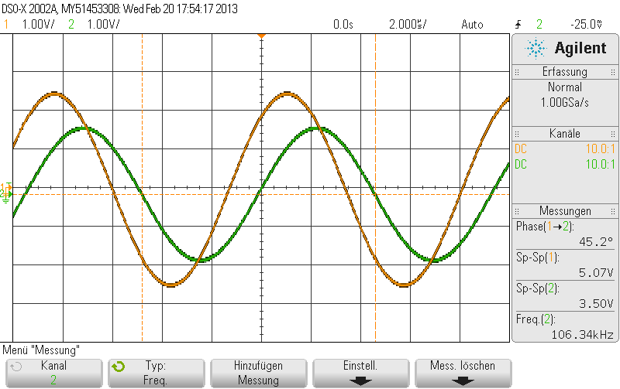
RC-Tiefpass - Bodediagramm

RL Hochpass
RL-Hochpass - Zeigerdiagramm
Eingangspannung Ue: |  |  | 5 V

RL | f [HZ] | UC [V] | UR [V] | ɸ [°] | Re [V] | Im [V] | Komplex | Ua/Ue [dB]
 | 1 | 0.16 V | 4.84 V | 90.0 ° | 0.00 V | 0.16 V | 0,16j | -29.9 dB | fG/5 | 0 | 0.17 | Re
 | 1,000 | 0.16 V | 4.84 V | 90.0 ° | 0.00 V | 0.16 V | 0,16j | -29.9 dB |  | 0.00 | 0.80 | Im
 | 10,000 | 0.19 V | 4.82 V | 89.0 ° | 0.00 V | 0.18 V | 0,18j | -28.6 dB
 | 50,000 | 0.60 V | 4.40 V | 82.0 ° | 0.08 V | 0.59 V | 0,08+0,59j | -18.4 dB | fG | 0 | 2.16 | Re
fG/5 | 70,000 | 0.82 V | 4.18 V | 78.0 ° | 0.17 V | 0.80 V | 0,17+0,8j | -15.7 dB |  | 0.00 | 2.16 | Im
 | 100,000 | 1.13 V | 3.87 V | 73.8 ° | 0.32 V | 1.09 V | 0,32+1,09j | -12.9 dB
 | 150,000 | 1.61 V | 3.39 V | 66.7 ° | 0.64 V | 1.48 V | 0,64+1,48j | -9.8 dB | 5fG | 0 | 4.76 | Re
 | 200,000 | 2.05 V | 2.95 V | 60.0 ° | 1.03 V | 1.78 V | 1,03+1,78j | -7.7 dB |  | 0.00 | 0.75 | Im
 | 300,000 | 2.73 V | 2.27 V | 50.0 ° | 1.75 V | 2.09 V | 1,75+2,09j | -5.3 dB
 | 320,000 | 2.89 V | 2.11 V | 47.0 ° | 1.97 V | 2.11 V | 1,97+2,11j | -4.8 dB
 | 340,000 | 2.97 V | 2.03 V | 46.0 ° | 2.06 V | 2.14 V | 2,06+2,14j | -4.5 dB
fG | 350,000 | 3.06 V | 1.94 V | 45.0 ° | 2.16 V | 2.16 V | 2,16+2,16j | -4.3 dB
 | 360,000 | 3.10 V | 1.90 V | 44.0 ° | 2.23 V | 2.15 V | 2,23+2,15j | -4.2 dB
 | 400,000 | 3.30 V | 1.70 V | 41.0 ° | 2.49 V | 2.16 V | 2,49+2,16j | -3.6 dB
 | 500,000 | 3.66 V | 1.34 V | 35.0 ° | 3.00 V | 2.10 V | 3+2,1j | -2.7 dB
 | 750,000 | 4.26 V | 0.74 V | 25.0 ° | 3.86 V | 1.80 V | 3,86+1,8j | -1.4 dB
 | 1,000,000 | 4.50 V | 0.50 V | 20.0 ° | 4.23 V | 1.54 V | 4,23+1,54j | -0.9 dB
 | 1,500,000 | 4.78 V | 0.22 V | 10.0 ° | 4.71 V | 0.83 V | 4,71+0,83j | -0.4 dB
5fG | 1,750,000 | 4.82 V | 0.18 V | 9.0 ° | 4.76 V | 0.75 V | 4,76+0,75j | -0.3 dB
 | 2,500,000 | 4.90 V | 0.10 V | 5.0 ° | 4.88 V | 0.43 V | 4,88+0,43j | -0.2 dB
 | 4,000,000 | 4.90 V | 0.10 V | 0.0 ° | 4.90 V | 0.00 V | 4,9 | -0.2 dB

 | Oszillosgramm bei fG

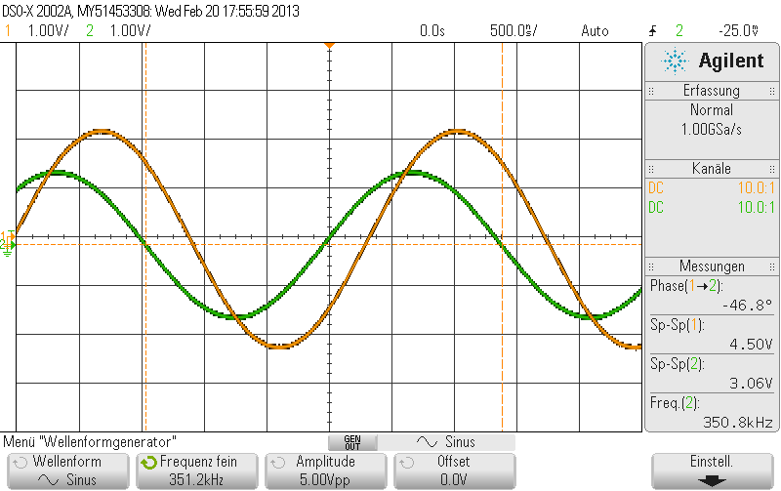

RL-Hochpass - Bodediagramm

